Sheet1
 | 长2米 | 宽1.2米
上料
间隔1.8米
下料

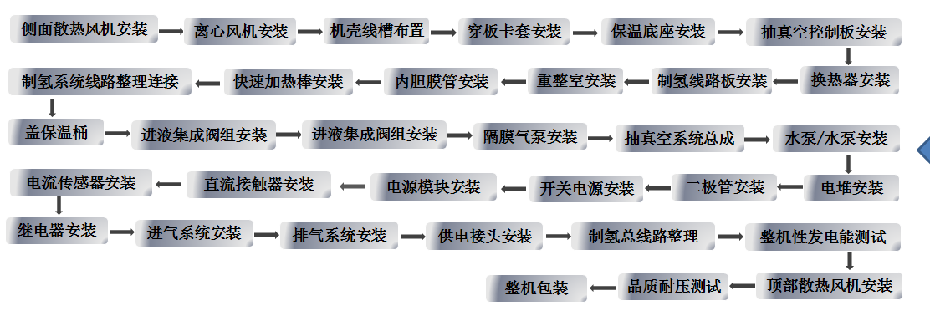

 |  |  | 风机安装=》线槽安装=》水箱安装=》重整室安装=》电堆安装=》控气/排气安装=》发电控制部安装=》控制主板接线=》抽真空系统接线=》整机测试=》机壳安装=》出库

Sheet2
线槽安装
水箱安装
重整室安装
电堆安装
控气/排气安装
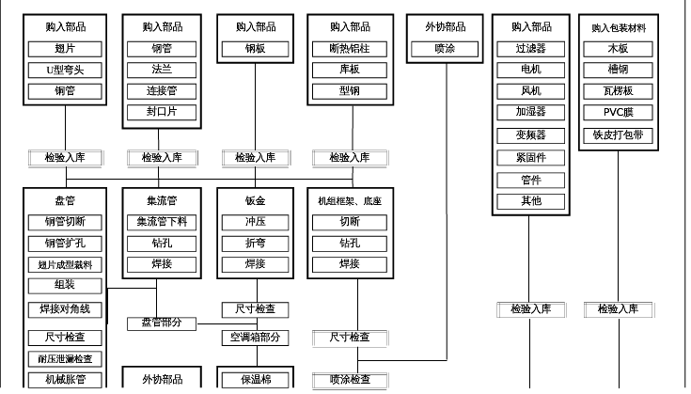

出库
机壳安装
整机测试
抽真空系统接线
控制主板接线

组装工艺示意图

采购购入
采购购入
采购购入
采购购入
采购购入
采购购入

水氢制氢模块
水氢发电模块
水氢控制模块
机壳/水箱
燃料电池电堆
管路

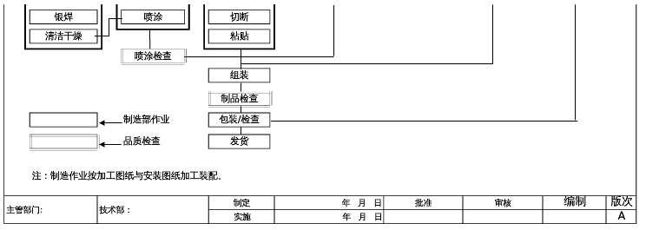
检验入库
检验入库
检验入库
检验入库
检验入库
检验入库

接线
接线
线槽安装
电堆活化
弯管机弯管

抽真空接线

流水线组装

成品整机测试
漏气测试
品质检验

品质检验
耐压/接地测试
生产操作
噪声测试
包装入库

